2019_01_data
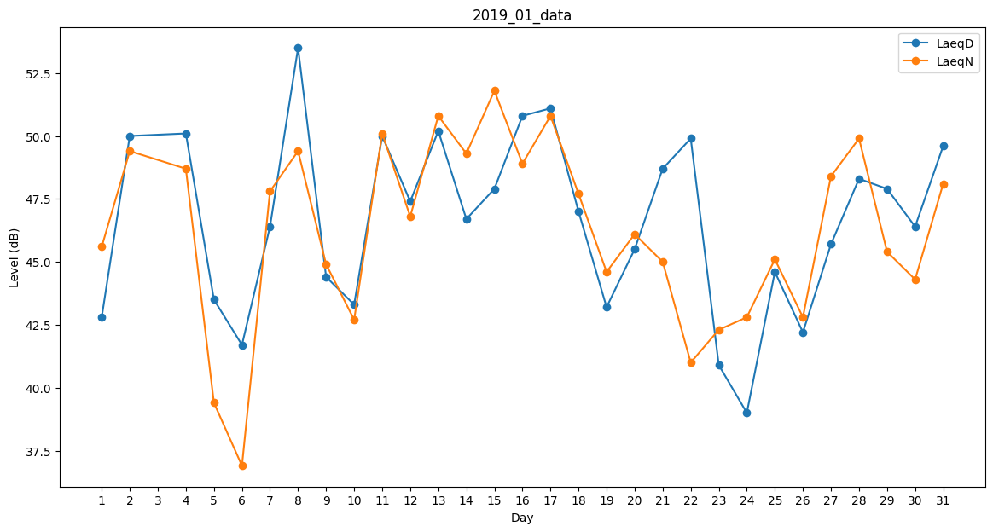
Day | LaeqD | LaeqN
1 | 42.8 | 45.6
2 | 50 | 49.4
3 | 35.8 | 0
4 | 50.1 | 48.7
5 | 43.5 | 39.4
6 | 41.7 | 36.9
7 | 46.4 | 47.8
8 | 53.5 | 49.4
9 | 44.4 | 44.9
10 | 43.3 | 42.7
11 | 50 | 50.1
12 | 47.4 | 46.8
13 | 50.2 | 50.8
14 | 46.7 | 49.3
15 | 47.9 | 51.8
16 | 50.8 | 48.9
17 | 51.1 | 50.8
18 | 47 | 47.7
19 | 43.2 | 44.6
20 | 45.5 | 46.1
21 | 48.7 | 45
22 | 49.9 | 41
23 | 40.9 | 42.3
24 | 39 | 42.8
25 | 44.6 | 45.1
26 | 42.2 | 42.8
27 | 45.7 | 48.4
28 | 48.3 | 49.9
29 | 47.9 | 45.4
30 | 46.4 | 44.3
31 | 49.6 | 48.1

